HH-5015_MHVキャリア
 |  |  |  |  |  |  |  |  | コントロールプラン
 | 試作 | 量産試作 | ✓ | 量産 |  |  |  |  |  |  |  |  |  |  |  |  |  |  |  |  | ページ |  | 1 | ／ | 2

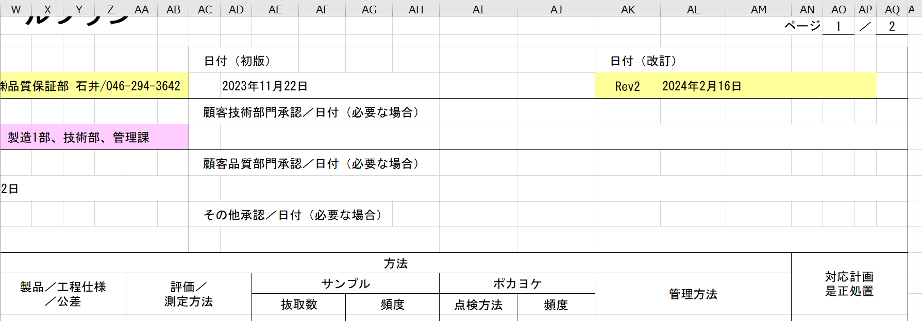
コントロールプラン番号 |  |  |  |  |  |  |  | 主要連絡先／電話 |  |  |  |  | 日付（初版） |  |  |  |  |  | 日付（改訂）
 | HH-5015 |  |  |  |  |  |  |  | ミツイ精密㈱品質保証部 石井/046-294-3642 |  |  |  |  | 2023-11-22 |  |  |  |  | Rev1 | 2024-02-19
部品番号／最新変更レベル |  |  |  |  |  |  |  | コアチーム |  |  |  |  | 顧客技術部門承認／日付（必要な場合）
 | NT2394-P55-00 |  |  |  |  |  |  |  | 品質保証部、製造1部、技術部、管理課
部品名／説明 |  |  |  |  | 顧客名 |  |  | 組織／工場承認／日付 |  |  |  |  | 顧客品質部門承認／日付（必要な場合）
 | MHVキャリア |  |  |  | 日本メクトロン株式会社 |  |  |  | 2021-01-11
組織／工場 |  |  |  |  | 組織コード |  |  | その他承認／日付 |  |  |  |  | その他承認／日付（必要な場合）
 | ミツイ精密株式会社 温水工場
部品／ 工程番号 | 工程名／ 作業説明 | 製造用機械、 装置、治工具 |  |  | 番号 | 特性 | 特性 |  |  | 特殊 特性の 分類 | 方法 |  |  |  |  |  |  |  |  |  |  | 対応計画 是正処置
 |  |  |  |  |  | 製品 | 工程 |  |  |  | 製品／工程仕様 ／公差 | 評価／ 測定方法 |  |  | サンプル |  | ポカヨケ |  | 管理方法
 |  |  |  |  |  |  |  |  |  |  |  |  |  |  | 抜取数 | 頻度 | 点検方法 | 頻度
1 | 材料受入 | － |  |  |  | 品番 品名 数量 LOT No. | 袋の表示と数量の確認 検査成績書 |  |  | － | 材料：SILVERLEN PP AY564 黒 P-9753 購入仕様書 梱包袋の破れ | 受入検査／目視 |  |  | － | 受入毎 | － | － | SZR004 原材料･部材入出庫手順 SZQ003 検査管理手順 |  |  | QK004 不適合品管理規定
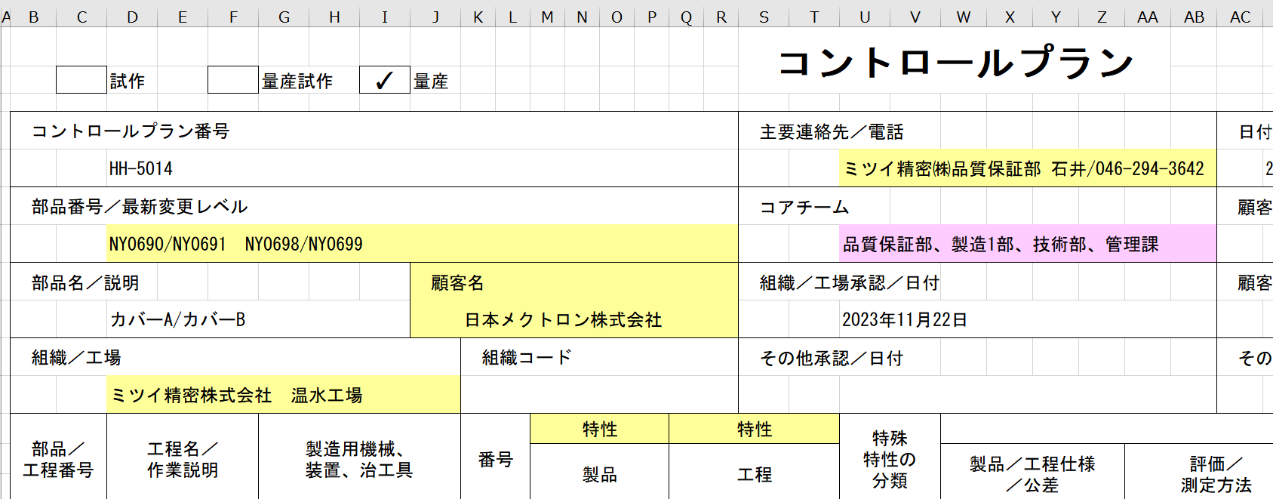
2 | 成形準備 | 射出成形機 |  |  |  | 製品番号 | 材料準備 金型番号/金型セット 温調器ホースの取付 取出機のセット |  |  | － | KSR008 始業点検 | 目視 |  |  | － | 成形開始前 | － | － | SZR002 金型取付方法 SZR004 原材料･部材入出庫手順 |  |  | 〃
 |  |  |  |  |  |  |  |  |  |  |  |  |  |  |  |  |  |  | SZR026 トラバース自動運転までの作業手順
 |  |  |  |  |  |  |  |  |  |  |  |  |  |  |  |  |  |  | KSR008 設備・付帯設備 日常点検チェックシート
3 | 条件設定 | 射出成形機 |  |  |  | 成形材料 | 成形条件表 |  |  | － | KAR001成形条件表 | モニター |  |  | － | － | － | － | KSR001 成形条件表 捨てショット：10ショット |  |  | 〃
 |  |  |  |  |  |  | 材質 |  |  | － | 材料ロット | 目視 |  |  | － | － | － | －
4 | セットアップ検査 キャリア毎 | 測定器 顕微鏡 |  |  |  | ショート バリ 打痕 | ロット管理 |  |  | － | 異常なきこと | 目視 試作時：顕微鏡 初期管理：顕微鏡 定常時：目視 |  |  | 1ショット | セットアップ時 | － | － | KSQ039 工程検査記録表(成形加工） SZQ004 セットアップ検査手順 SZQ003 検査管理手順 |  |  | 〃
R
 |  |  |  |  |  | プラスチック・ ゴム部品材質 マーキング |  |  |  |  | >PP/PE<マークの有無 | 目視
 |  |  |  |  |  | 寸法 |  |  |  | ＊ | 図面 | 画像測定器
5 | 成形 | 射出成形機 |  |  |  | 外観 |  |  |  | － | 図面 ロット管理票 KSL001 | 目視 |  |  | 1ショット | 1ショット/1日 |  |  | KSQ039 工程検査記録表(成形加工） SZQ025 外観検査要領書 SZR001 製造管理手順 |  |  | 〃
 |  |  |  |  |  | 形状 | 温度・圧力・ 保圧・時間 |  |  | － | KSR001成形条件表 | モニター |  |  |  |  | － | －

6 | インターバル検査 | 顕微鏡 |  |  |  | 外観 | 限度見本 |  |  | － | 限度見本 品質規格 | 目視 試作時：2重検査 初期管理：顕微鏡 定常時：目視 |  |  | 1ショット | 1回/開始時 1回/終了時 | － | － | KAQ039 成形検査記録書兼標準書 SZQ025 外観検査要領書 |  |  | 〃

 |  |  |  |  |  |  |  |  |  |  |  |  |  |  |  |  |  |  |  |  | ページ |  | 2 | ／ | 2

部品／ 工程番号 | 工程名／ 作業説明 | 製造用機械、 装置、治工具 |  |  | 特 性 |  |  |  |  | 特殊 特性の 分類 | 方 法 |  |  |  |  |  |  |  |  |  |  | 対応計画 是正処置
 |  |  |  |  | 番号 | 製品 | 工程 |  |  |  | 製品／工程仕様 ／公差 | 評価／ 測定方法 |  |  | サンプル |  | ポカヨケ |  | 管理方法
 |  |  |  |  |  |  |  |  |  |  |  |  |  |  | 抜取数 | 頻度 | 点検方法 | 頻度
R
7 | 自主検査 | － |  |  |  | プラスチック・ ゴム部品材質 マーキング | 外観検査 |  |  |  | 図面 限度見本 品質規格 ロット管理票 KSL001 >PP/PE<マークの有無 | 目視 試作時：2重検査 初期管理：顕微鏡 定常時：目視 |  |  | － | － | 形状確認 | 5ショット/LOT | KSQ031 工程検査記録表 SZQ025 外観検査手順書及び梱包手順書 SZQ003 検査管理手順 |  |  | 〃
8 | 組込み | 組込み治具 |  |  |  | 組合せ | 組込み |  |  | － | 図面 | 目視 |  |  | － | － | 作業手順書 | 全数 | SZI010 作業手順書 KSR014-SZI-001-1 キャリア組込み治具 日常点検記録書 |  |  | QK004 不適合品管理規定
R
9 | 外観検査 | － |  |  |  | 組合せ 外観 プラスチック・ ゴム部品材質 マーキング | 外観検査 |  |  |  | 図面 限度見本 品質規格 ロット管理票 KSL001 >PP/PE<マークの有無 | 目視 試作時：2重検査 初期管理：顕微鏡 定常時：目視 |  |  | － | 全数 | 図面 （組合せ） | 5ショット/LOT | KSQ031 工程検査記録表 SZQ025 外観検査手順書及び梱包手順書 SZQ003 検査管理手順 |  |  | 〃
R
10 | 出荷検査 組立品 | － |  |  |  | 組合せ 外観 プラスチック・ ゴム部品材質 マーキング | 外観検査 限度見本 |  |  |  | 図面 限度見本 KH013 出荷検査成績書 KH020 部品検査成績書 ロット管理票 KSL001 >PP/PE<マークの有無 |  |  |  | 5セット | 各ロット | － | － | KH020 部品検査成績書 SZQ025 外観検査手順書及び梱包手順書 SZQ003 検査管理手順 |  |  | 〃
 |  | 画像測定機 測定治具 |  |  |  | 寸法 | 測定 |  |  | ＊ | 図面 | 画像測定機 治具
11 | 計量 | － |  |  |  | 製品番号 | 品番・ロット番号 数量 |  |  |  | 出荷一覧 KM002 出荷管理票 KM001 図面 | 目視 |  |  | － | ロット毎 | － | － | KSCb004 引渡し手順書 SZCb001 計量・梱包・出荷手順 SZO020 検査・外箱梱包作業手順書 |  |  | 〃
12 | 梱包 | 副資材 |  |  |  | 数量 荷姿 | 品番・ロット番号 数量 梱包状態 |  |  | － | 出荷一覧 KM002 出荷管理票 KM001 梱包仕様書 | 目視 |  |  | － | ロット毎 | － | － | KSCb004 引渡し手順書 SZCb001 計量・梱包・出荷手順 |  |  | 〃
13 | 引渡し | 連絡便 |  |  |  | 納期 | 品番・ロット番号 数量 梱包状態 |  |  | － | 出荷一覧 KM002 /荷崩れ・破損・汚損無き事 | 目視 |  |  | － | 引渡し毎 | － | － | SZCb004 引渡し手順書 |  |  | 〃

QC工程表 Rev4
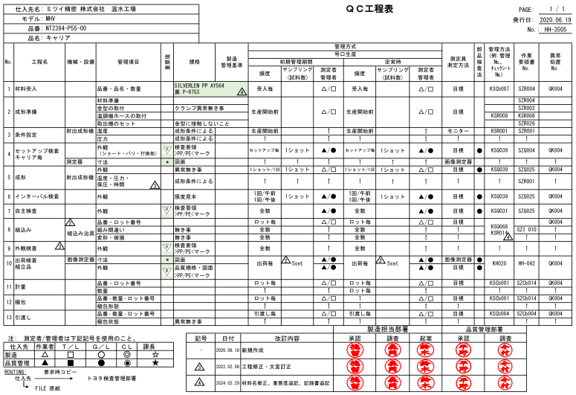

Sheet6
R

0001_MHVキャリア_工程フロー図
文書番号 |  | 工程フロー図 |  |  | 承認 | 確認 | 作成
0005
改訂日 2021.1.11 |  | MHVキャリア
1／1
今村

工程No.1 |  |  | 工程No.10.
 | 材料受入 |  |  | 梱包

工程No.2 |  |  | 工程No.11
 | 成形準備 |  |  | 引渡し

工程No.3
 | 条件設定

工程No.4
 | セットアップ検査

工程No.5
 | 成形

工程No.6
 | インターバル検査

工程No.7
 | 工程検査

工程No.8
 | 出荷検査

工程No.9
 | 計数

SZR001_製造管理手順_Rev.10
 |  |  |  |  |  |  |  |  |  |  | 1/2
文書番号 |  |  |  |  | SZR001 |  |  | 製造管理手順 |  | 承認 | 作成
基準文書 |  |  |  |  | HH061 |  |  |  |  |  |  | 新文書№ SZR001-HH061-10
制定日 |  |  |  |  | 2007-10-24
版 |  |  |  |  | 10
改定日 |  |  |  |  | 2022-10-18

 | 1. |  | 適用範囲
 |  |  |  | 本手順はミツイ精密㈱製造１部生産課における製造作業の実施要領について適用する。

 | 2. |  | 責任
 |  |  |  | 作業全般の責任者は製造部門長とする。

 | 3. |  | 製造計画の策定と製造指示

 |  | 3-1 |  |  | 製造の計画
 |  |  |  |  |  | 製造部門は必要に応じて営業部とその日の製造予定の確認を実施し、
 |  |  |  |  |  | 製造の進捗状況と今後の予定についての工程の打合せを行う。

 |  | 3-2 |  |  | 製造の指示
 |  |  |  |  |  | 製造部門は営業部発行の『製造指示書』に基づいて金型の組替え及び
 |  |  |  |  |  | メンテナンスを技術部へ『金型作業依頼書』(KSMa004)を発行し依頼をする。

 | 4. |  | 成形準備
 |  | ５-１ |  |  | 製造設備の点検
 |  |  |  | （1） |  | 作業者は『設備管理点検手順』(SZR003)に基づき製造設備の日常点検を実施し、結果を
 |  |  |  |  |  | 『設備･付帯設備日常点検チェックシート』(KSR008)に記録する。
 |  |  |  |  |  | 設備管理点検手順を参照(SZR003)

 |  | ５-２ |  |  | 金型交換
 |  |  |  |  |  | 『製造指示書』にて指示された製品の金型を『製造指示書』に基づき、必要に応じて
 |  |  |  |  |  | 指定された成形機に金型交換を実施する。
 |  |  |  |  |  | 成形作業指示書 金型取付方法を参照(SZR002)

 |  | ５-３ |  |  | 原材料準備
 |  |  |  | （1） |  | 作業者は、『製造指示書』に基づき使用原材料を所定の場所から出庫し、『材料入出庫
 |  |  |  |  |  | 台帳』(KSCb007)に記録する。
 |  |  |  |  |  | 原材料・部材入出庫手順参照(SZR004)

 |  |  |  | （2） |  | 成形材料の予備乾燥を行なう
 |  |  |  |  |  | 成形作業指示書 材料予備乾燥手順を参照(SZR006)

 |  | ５-４ |  |  | セットアップ
 |  |  |  | （1） |  | 残留物の確認、異常品の混入防止を行なう
 |  |  |  |  |  | 成形作業手順 成形機清掃要領を参照(SZR007)

 |  |  |  | （2） |  | 金型交換した作業者は、成形条件表(KSR001)に基づき成形条件の設定を行う。成形条件に
 |  |  |  |  |  | 変更のある場合は、成形加工技能認定者(SZR017)が調整を行う。

変更点
 |  | ５-５ |  |  | セットアップ時の製品品質確認
 |  |  |  | （1） |  | セットアップ時の捨てショットは赤箱に入れ、製品により最低10～100Shot以上とする。

 |  |  |  | （2） |  | セットアップとして、作業者は、『成形検査標準書兼記録書』(KSQ039)に基づきセットアップ
 |  |  |  |  |  | 製品を確認検査する。

 |  |  |  | （3） |  | セットアップ製品を5ショット、検査要領書(SZQ018)に基づき合格であれば
 |  |  |  |  |  | 『サンプル カード』(KSQ012)とサンプル1ショットを添付して品質保証部門へ提出する。

ミツイ精密株式会社
 |  |  |  |  |  |  |  |  |  |  | 2/2
文書番号 |  |  |  |  | SZR001 |  |  | 製造管理手順
基準文書 |  |  |  |  | HH061
版 |  |  |  |  | 10
改定日 |  |  |  |  | 2022-10-18

 | ５-６ |  |  | 成形条件の記録
 |  |  |  |  | 成形条件は『成形条件表』に基づき設定する。
 |  |  |  |  | 但し、成形条件が製品機能を満足できないと判断した場合には成形加工技能認定者が
 |  |  |  |  | 条件幅を変更し、製品の確認を行い、『成形条件表』に履歴を記録する。

 | ６. |  | 成形作業
 |  | ６-１ |  |  | 量産
 |  |  |  | （1） |  | 成形品は『ロット管理票』(KSQ018)に記録し次工程に移す。
 |  |  |  |  |  | 注意事項：工程内で使用するポリ袋は無添加用のポリ袋を使用する事。

 |  |  |  | （2） |  | 量産中における自主検査は『成形検査標準書兼記録書』及び『検査要領書』
 |  |  |  |  |  | に基づき実施し、記録は成形検査標準書兼記録書に残す。

 |  |  |  | （3） |  | 自主検査時に不適合品が発見された場合は上司に連絡する。

 |  |  |  | (4) |  | 1回/Day 製品特性評価として、寸法確認を実施し、管理図にて管理を行なう
 |  |  |  |  |  | 品質管理手順 管理図での管理方法を参照(SZQ001)

 |  |  |  | （5） |  | チョコ停止時の処理 (SZR011) 成形作業指示書 成形機警報時の製品処理を参照し処理をする。

 |  |  |  | （6） |  | 落下した製品は廃棄として処理する事。

 |  | ６-２ |  |  | 生産終了 |  | Ｒｅｖ.2
 |  |  |  |  |  | 生産指示数終了後のキープサンプルは２ショットとし、１ショットは生産終了金型に
 |  |  |  |  |  | 添付する。
 |  |  |  |  |  | 残りの１ショットは『サンプル カード』(KSQ012)を添付して、品質保証部門に提出する。

 |  | 6-3 |  |  | 成形機停止時のシリンダー内管理
 |  |  |  |  |  | コンタミ発生率の高い樹脂については、成形機停止時は洗浄材を流すか
 |  |  |  |  |  | 保温状態を保ちコンタミ発生率を抑える管理を行う事。

 |  | ７-１ |  |  | ショット数管理とメンテナンス
 |  |  |  | （1） |  | 作業者は、毎END時のショット数を集計し、金型ショット累計を算出し、累計ショット数が
 |  |  |  |  |  | 定められたショットに達する前に、フルメンテナンスを実施する。

 |  |  |  | （2） |  | 成形終了後においてフルメンテナンスを要しない金型は、『金型カルテ』(KSMa001)にショット累計を
 |  |  |  |  |  | 記入し、次回の成形時に累計を継続させる。

 |  |  |  | （3） |  | 担当者は、期日までにフルメンテナンスを実施し、内容を『金型カルテ』に記録する。

 |  | ７-２ |  |  | 量産中における金型トラブル
 |  |  |  | （1） |  | 量産中、金型に関する異常を発見した場合は、上司に報告する。

 |  |  |  | （2） |  | 技術部へ「金型作業依頼書」（KSMa004)を発行し依頼をする。

 |  | ８-３ |  |  | 成形後の金型の保管
 |  |  |  |  |  | 成形を終了した金型は、エンドサンプル1ショットを添付する。

 | ９. |  | 端数原材料の管理
 |  |  |  |  | 成形を終了して端数となった原材料は、所定の場所に保管する。

 | 10. |  | ロット管理
 |  | ９-１ |  |  | ロット管理手順を参照し管理する。（SZQ009)
改訂履歴 | 8 |  | 6項 6-3 成形機停止時のシリンダー内管理追記 |  |  |  |  |  | 2020.12.17 | 徳留 | 小山
 | 9 |  | 組織変更の為文書番号変更及び内容一部変更 |  |  |  |  |  | 2021.11.09 | 徳留 | 小山
 | 10 |  | 5-5項（1）内容変更 |  |  |  |  |  | 2022.10.18 | 徳留 | 小山

 | REV |  | 変更内容 |  |  |  |  |  | 年月日 | 承認 | 作成

SZQ025_外観検査手順書及び梱包手順書
 |  |  | 外観検査手順書及び梱包手順書
 |  |  |  |  |  |  |  |  |  | 承認 | 作成
文書番号 | SZQ025-*****-1 |  | 品名 | カバーA／カバーB
改訂日 |  |  | 品番 | NY0690/NY0691

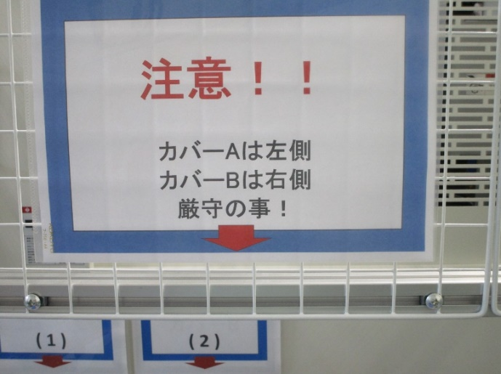
1.この手順書はカバーA.B NY0690/NY0691のみ適用とする。
2.検査基準は外観検査要領書（SZQ025-HH-3504-1）及び（SZQ025-HH-3504-2）を基準とし検査を行うこと。
3・手順
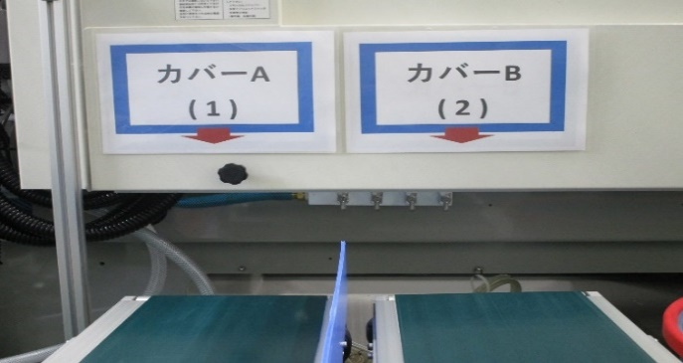
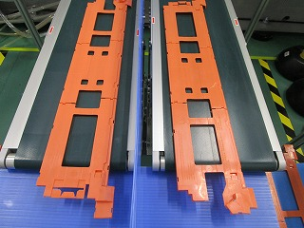
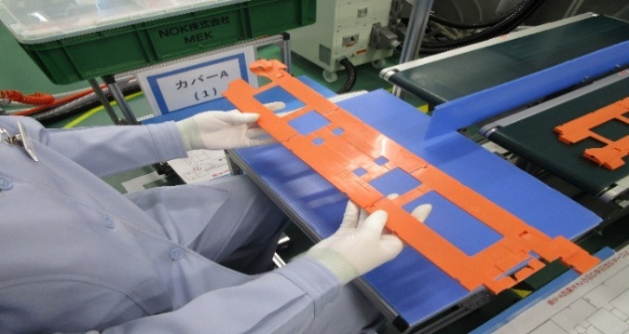

①注意としてカバーAは左側 |  |  |  | ②識別確認 カバーA左側、カバーB右側。 |  | ③トラバースから降りてきた製品が |  |  | ④コンベアー上のカバーAから検査を行う。
カバーBは右側に置くことを厳守する事。 |  |  |  |  |  | 置かれる状態。
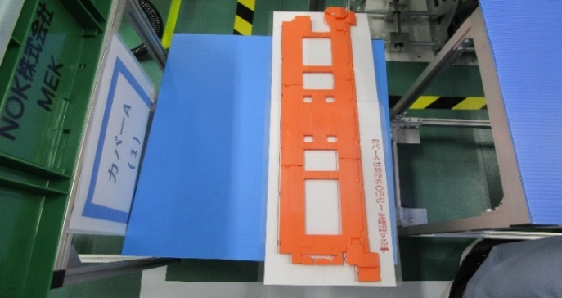
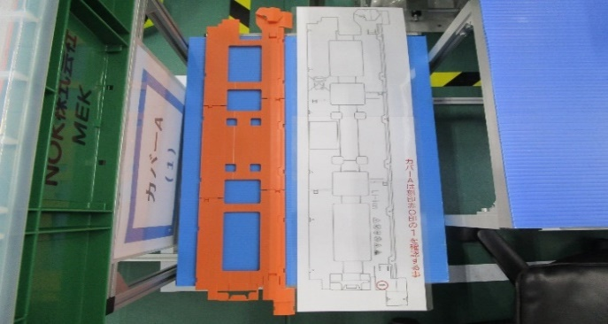
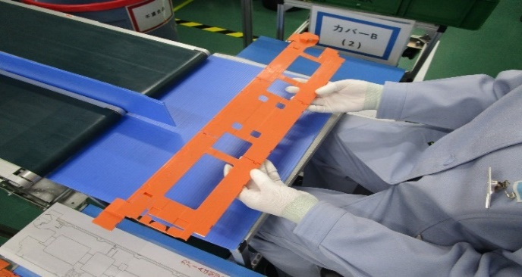
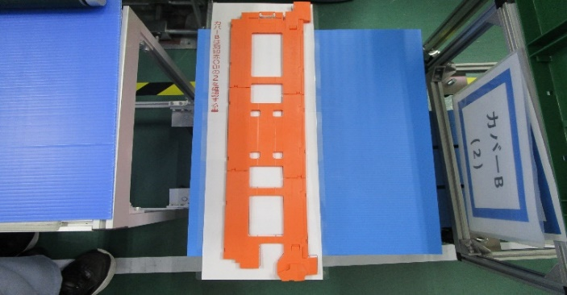

⑤原寸サイズのカバーAの図面の上に、 |  |  |  | ⑥照合終了後、一時的に置く。（カバーA） |  | ⑦コンベアー上のカバーBの検査を行う。 |  |  | ⑧原寸サイズのカバーBの図面の上に、
検査後のカバーAを重ね合わせ照合する。 |  |  |  | ※この時同一方向に置くこと。 |  |  |  |  | 検査後のカバーBを重ね合わせ照合する。
また図面刻印１とカバー刻印１を照合する。 |  |  |  |  |  |  |  |  | また図面刻印2とカバー刻印2を照合する。
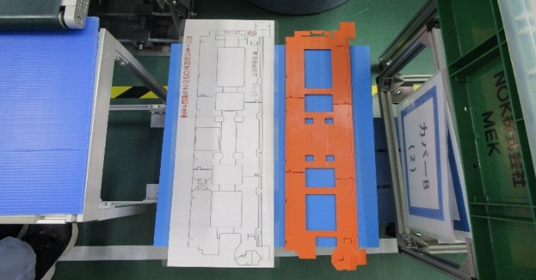
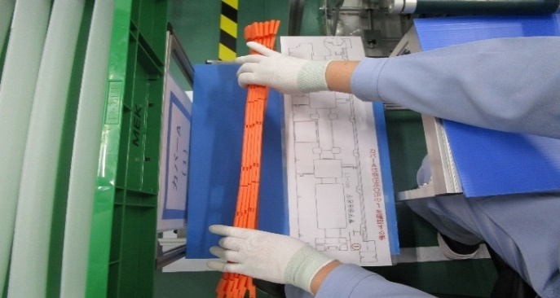
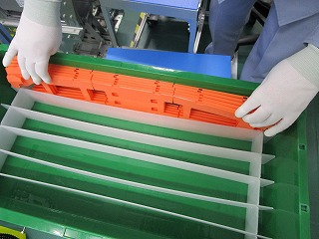
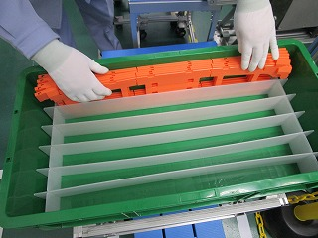

⑨検査終了後、一時置場に置く。（カバーB） |  |  |  | ⑩カバーA、B共に5個出来たら、数量を確認 |  | ⑪良品箱の桝に5個製品を入れる。（カバーA) |  |  | ⑫良品箱の桝に5個製品を入れる。（カバーB)
※この時同一方向に置くこと。 |  |  |  | する。 |  | ※入り数5個X6＝30個 |  |  | ※入り数5個X6＝30個
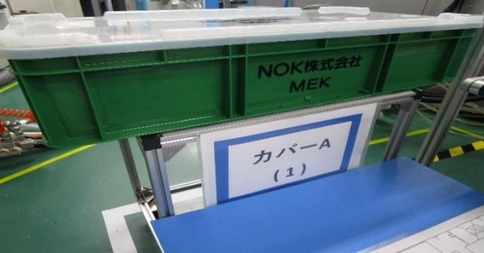
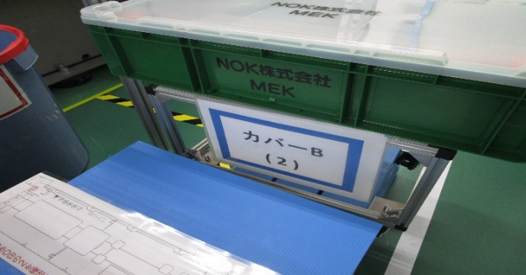

⑬入り数30個を確認し異常がなければ |  |  |  | ⑭入り数30個を確認し異常がなければ
蓋をし所定の位置まで運ぶ。（カバーA） |  |  |  | 蓋をし所定の位置まで運ぶ。（カバーB）

【改訂履歴】 |  |  |  |  |  |  | 【過去の不具合】
年 月 日 |  | 内容 |  |  | 承認 | 作成 | 年月日 | 不具合内容

1 | 2021.05.12 |  | 新規作成 |  |  |  | 平野 | 今村
Rev. | 年月日 |  | 改定内容 |  |  |  | 承認 | 担当

